Servicios de consultoría
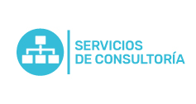
Plan Anual de Adquisiciones

Objeto | valor | código | mes de compra
Consultoría señalización inclusiva (Braile y lengua de señas) | $ 50,000,000 | 86141501 | Junio
Interventoria 2a Fase parque tech | $ 217,203,232 | 72101500;72102900;72103300;72151100;72154000 | Enero
Diseño: Levantamiento digital de planos | $ 16,299,468 | 55121900;82141501 | Marzo

